상품제안서
홍보구급밴드세트 9호 | 상품코드: S15662

 |  |  |  |  |  |  | 02-713-8555 | www.synergygift.co.kr
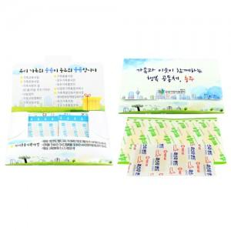

【상세/제작정보】 | 주문제작으로 칼선을 따로 보내드립니다. 내용물은 주문자의 요구에 따라 구성이 가능합니다.

【인쇄/포장옵션】 | 스티커 / 별도문의

【공급단가】 | 수량 | 1,000~ | 2,000~ | 3,000~ | 5,000~ | 10,000~
*VAT별도 | 단가 | 340원 | 330원 | 310원 | 300원 | 290원

【상품 URL】 | https://www.synergygift.co.kr:443/src/goods_detail.php?gdno=4891

